Hinweise
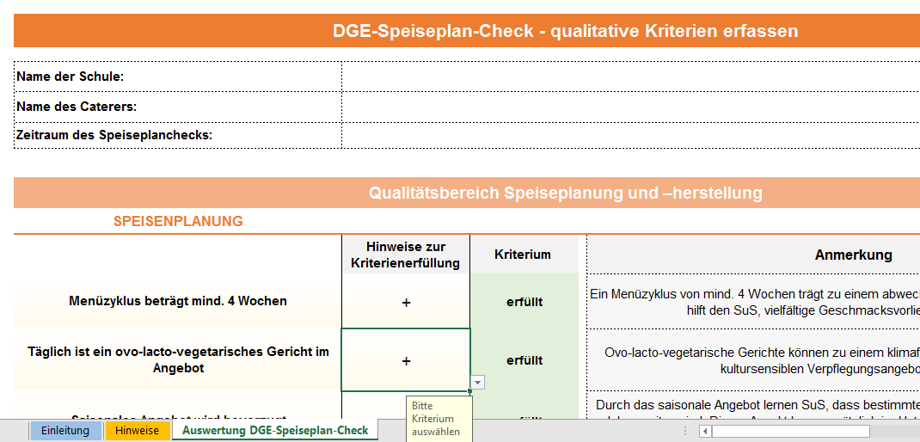
DGE-Speiseplan-Check - qualitative Kriterien erfassen

Hinweise zur Anwendung

1) Der DGE-Speiseplan-Check - qualitative Kriterien erfassen orientiert sich an den Qualitätsstandards für die Schulverpflegung der Deutschen Gesellschaft für Ernährung e. V. (DGE). Bei der Beantwortung der Fragen werden jeweils 20 Verpflegungstage als Bewertungszeitraum angenommen.
2) Drucken Sie die PDF-Datei DGE-Speiseplancheck - qualitative Kriterien bewerten aus, um den Reiter "Auswertung des DGE-Speiseplan-Check" auszufüllen. In der PDF-Datei finden Sie Hinweise darauf, wie Sie das jeweilige Kriterium erheben können sowie einen Vermerk dazu, wann ein Kriterium erfüllt ist.
3) Bitte füllen Sie zunächst die Kopfzeile im Reiter "Auswertung DGE-Speiseplan-Check" aus, indem Sie den Namen Ihrer Schule, des Caterers sowie den Zeitraum des Speiseplanchecks angeben.
4) Nutzen Sie in der "Auswertung DGE-Speiseplancheck" das Drop-Down Menü, in der Spalte "Hinweise zur Kriterienerfüllung" und wählen Sie mit der Maus das entsprechende Symbol aus. Nach Auswahl des Kriteriums im Drop-Down-Menü wird Ihnen automatisch der Begriff "erfüllt" oder "nicht erfüllt" angezeigt und jeweils farblich grün oder rot hinterlegt. Außerdem erfolgt eine automatische Anmerkung zu dem jeweiligen Kriterium.
Abb. 1: Kopfzeile "Auswertung Checkliste Schulverpflegung", Drop-Down Menu und Reiter "Auswertung der Checkliste"

